RLC serie
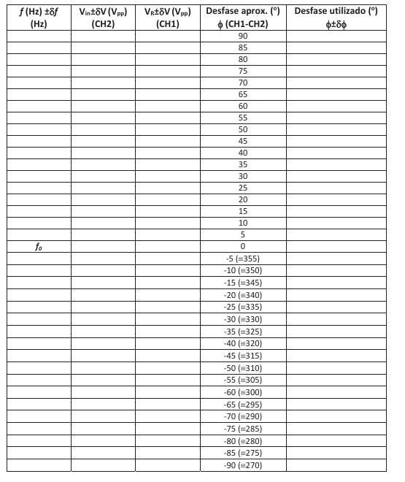
Circuito RLC |  | La resistencia total es la de la resistencia y la bobina
Medimos R con el polímetro |  | Rt = R + Rl | Rt =35+389 | f(kHz) | V_R(V) (CH2) | V_in(V) (CH1) | phi | f(Hz) | ln f | Cambios de escala
L=39mH con 5% tolerancia |  | Rl = 35 ohmnios |  | 4.34 | 7.44 | 8.48 | 2.1 | 4340 | 8.3756296271 | Ch1=2.0;CH2=1.0;M=50micros
 | s(R) = 1ohmnios |  | Vamos a calcular w0 | 4.41 | 7.4 | 8.48 | 6.6 | 4410 | 8.3916299684 | Anotamos cuanto vale cada cuadrado vertical y horizontal
R = 389 ohmnios |  |  | w0 = 1/(LC)^1/2 | 4.47 | 7.32 | 8.48 | 10.8 | 4470 | 8.4051436876
R teorica = 340 ohmnios, medida con los colores |  |  | 27874.733667 | 4.56 | 7.24 | 8.48 | 15.87 | 4560 | 8.4250779025 |  | Representamos Vr/V1 frente a ln f
 |  |  | f = w0/2pi | 4.64 | 7.12 | 8.48 | 19.4 | 4640 | 8.4424696452
C = 33nF, teorica |  |  | 4436.4016505 | 4.74 | 6.88 | 8.64 | 25.12 | 4740 | 8.4637924147 |  | Vr/V1
 |  |  |  | 4.86 | 6.64 | 8.64 | 30.8 | 4860 | 8.4887937169 |  | 0.87735849057
 |  |  |  | 4.96 | 6.36 | 8.72 | 35.57 | 4960 | 8.5091610197 |  | 0.87264150943
 |  |  |  | 5.12 | 6.08 | 8.8 | 40.7 | 5120 | 8.540909718 |  | 0.86320754717
 |  |  |  | 5.26 | 5.76 | 8.88 | 45.32 | 5260 | 8.5678863057 |  | 0.85377358491
 |  |  |  | 5.51 | 5.16 | 8.96 | 50.3 | 5510 | 8.6143199021 |  | 0.83962264151
 |  |  |  | 5.79 | 4.64 | 9.12 | 55.5 | 5790 | 8.6638875706 |  | 0.7962962963
 |  |  |  | 6.14 | 4.12 | 9.12 | 60.32 | 6140 | 8.7225800211 |  | 0.76851851852
 |  |  |  | 6.68 | 3.56 | 9.28 | 66.2 | 6680 | 8.8068732665 |  | 0.72935779817
 |  |  |  | 7.46 | 2.92 | 9.28 | 71.25 | 7460 | 8.9173106932 | Cambiamos M=25 micros | 0.69090909091
 |  |  |  | 9.08 | 2.12 | 9.36 | 75.16 | 9080 | 9.1138294716 |  | 0.64864864865
 |  |  |  | 11.33 | 1.56 | 9.36 | 78.82 | 11330 | 9.335209354 |  | 0.57589285714
 |  |  |  | 20.8 | 0.776 | 9.44 | 85.22 | 20800 | 9.9427082657 | CH1=2V;CH2=200mV;M=5micros | 0.50877192982
 |  |  |  | 50.86 | 0.312 | 9.52 | 90.32 | 50860 | 10.836832039 | CH2=100mV | 0.45175438596
 |  |  |  | 100.7 | 0.152 | 9.6 | 92.08 | 100700 | 11.519901079 | CH2=50mV;M=2.5micros | 0.38362068966
 |  |  |  | 4.26 | 7.44 | 8.48 | 356.3 | 4260 | 8.3570244393 | Ch1=2.0;CH2=1.0;M=50micros | 0.31465517241
 |  |  |  | 4.13 | 7.32 | 8.48 | 349.5 | 4130 | 8.326032686 |  | 0.2264957265
 |  |  |  | 4.07 | 7.28 | 8.48 | 345.1 | 4070 | 8.3113982784 |  | 0.16666666667
 |  |  |  | 3.99 | 7.08 | 8.56 | 340.4 | 3990 | 8.2915465099 |  | 0.082203389831
 |  |  |  | 3.91 | 6.88 | 8.64 | 335.5 | 3910 | 8.271292653 |  | 0.032773109244
 |  |  |  | 3.81 | 6.6 | 8.72 | 330.3 | 3810 | 8.2453844681 |  | 0.015833333333
 |  |  |  | 3.73 | 6.32 | 8.8 | 325.1 | 3730 | 8.2241635126 |  | 0.87735849057
 |  |  |  | 3.61 | 6 | 8.88 | 320.4 | 3610 | 8.1914630513 |  | 0.86320754717
 |  |  |  | 3.52 | 5.68 | 8.96 | 315.6 | 3520 | 8.1662162686 |  | 0.85849056604
 |  |  |  | 3.37 | 5.12 | 9.04 | 310.5 | 3370 | 8.1226680233 |  | 0.82710280374
 |  |  |  | 3.21 | 4.56 | 9.12 | 305.1 | 3210 | 8.0740262161 |  | 0.7962962963
 |  |  |  | 3.05 | 4.12 | 9.12 | 300.7 | 3050 | 8.0228968696 |  | 0.75688073394
 |  |  |  | 2.84 | 3.56 | 9.2 | 295.5 | 2840 | 7.9515593312 |  | 0.71818181818
 |  |  |  | 2.47 | 2.8 | 9.28 | 289.5 | 2470 | 7.8119734296 |  | 0.67567567568
 |  |  |  | 2.1 | 2.12 | 9.36 | 285.3 | 2100 | 7.6496926237 |  | 0.63392857143
 |  |  |  | 1.73 | 1.64 | 9.36 | 280.4 | 1730 | 7.4558766875 | M=100 micros | 0.56637168142
 |  |  |  | 1.5 | 1.36 | 9.44 | 275 +- | 1500 | 7.3132203871 |  | 0.5
 |  |  |  | 0.178 | 0.154 | 9.44 | 270+- | 178 | 5.1817835503 | CH2=50mV;M=1ms | 0.45175438596
 |  |  |  | 0.5 | 0.404 | 9.44 | 273+- | 500 | 6.2146080984 | CH2=100mV;M=250micros | 0.38695652174
 |  |  |  | 1 | 0.856 | 9.44 |  | 1000 | 6.907755279 | CH2=200mV | 0.30172413793
 |  |  |  |  |  |  |  |  |  |  | 0.2264957265
 |  |  |  |  |  |  |  |  |  |  | 0.17521367521
 |  |  |  |  |  |  |  |  |  |  | 0.14406779661
 |  |  |  |  |  |  |  |  |  |  | 0.016313559322
 |  |  |  |  |  |  |  |  |  |  | 0.042796610169
 |  |  |  |  |  |  |  |  |  |  | 0.090677966102

